No 2
Nama : Putri Angraeni
NIM : 210210502036

Neural Network Perceptorn
Gunakan excel untuk melakukan simulasi jaringan perceptron untuk menentukan logika AND dengan input biner dan target bipolar dengan ketentuan learning rate (alpha) = 1 dan threshold = 0. Berapakah jumlah epoch yang dibutuhkan?

α = | 1 |  | Treshold = | 0

Net = (Wlama * Input) + bias
output = Net > treshould = 1
Net = treshould = 0
Net < treshoould = -1
ΔW1 = α * target * input
ΔB = α * target
W1 = Wlama + ΔW1
WB = Wlama + ΔWB
Keterangan = Output = target; valid; tidak valid
Epoch 1
Masukan |  |  | Target | Net | Output | Perubahan Bobot |  |  | Bobot Baru |  |  | Keterangan
X1 | X2 | Bias |  |  | a=f(n) | ΔW1 | ΔW2 | ΔB | W1 | W2 | WB
 |  |  |  |  |  |  |  |  | 0 | 0 | 0
1 | 1 | 1 | 1 | 0 | 0 | 1 | 1 | 1 | 1 | 1 | 1 | Tidak Valid
1 | 0 | 1 | -1 | 2 | 1 | -1 | 0 | -1 | 0 | 1 | 0 | Tidak Valid
0 | 1 | 1 | -1 | 1 | 1 | 0 | -1 | -1 | 0 | 0 | -1 | Tidak Valid
0 | 0 | 1 | -1 | -1 | -1 | 0 | 0 | -1 | 0 | 0 | -2 | Valid
 |  |  |  |  |  | 0 | 0 | 0 | 0 | 0 | -1
nilai yang valid diubah menjadi 0. diubah dari atas terlebih dahulu.
Epoch 2
X1 | X2 | Bias | Target | Net | a=f(n) | ΔW1 | ΔW2 | ΔB | W1 | W2 | WB | Keterangan
 |  |  |  |  |  |  |  |  | 0 | 0 | -1
1 | 1 | 1 | 1 | -1 | -1 | 1 | 1 | 1 | 1 | 1 | 0 | Tidak Valid
1 | 0 | 1 | -1 | 1 | 1 | -1 | 0 | -1 | 0 | 1 | -1 | Tidak Valid
0 | 1 | 1 | -1 | 0 | 0 | 0 | -1 | -1 | 0 | 0 | -2 | Tidak Valid
0 | 0 | 1 | -1 | -2 | -1 | 0 | 0 | -1 | 0 | 0 | -3 | Valid
 |  |  |  |  |  | 0 | 0 | 0 | 0 | 0 | -2
yang menjadi ΔW baru adalah hasil perhitungan ΔW paling bawah

Epoch 3
X1 | X2 | Bias | Target | Net | a=f(n) | ΔW1 | ΔW2 | ΔB | W1 | W2 | WB | Keterangan
 |  |  |  |  |  |  |  |  | 0 | 0 | -2
1 | 1 | 1 | 1 | -2 | -1 | 1 | 1 | 1 | 1 | 1 | -1 | Tidak Valid
1 | 0 | 1 | -1 | 0 | 0 | -1 | 0 | -1 | 0 | 1 | -2 | Tidak Valid
0 | 1 | 1 | -1 | -1 | -1 | 0 | 0 | 0 | 0 | 1 | -2 | Valid
0 | 0 | 1 | -1 | -2 | -1 | 0 | 0 | 0 | 0 | 1 | -2 | Valid

Epoch 4
X1 | X2 | Bias | Target | Net | a=f(n) | ΔW1 | ΔW2 | ΔB | W1 | W2 | WB | Keterangan
...

No 3
Gunakan excel untuk melakukan simulasi jaringan perceptron untuk menentukan pola karakter A, B, dan C pada soal dalam slide presentasi. learning rate (alpha) = 0 dan threshold = 0,

Pola A : NIM berakhiran 0-3
Pola B : NIM berakhiran 4-6
Pola C : NIM berakhiran 7-9

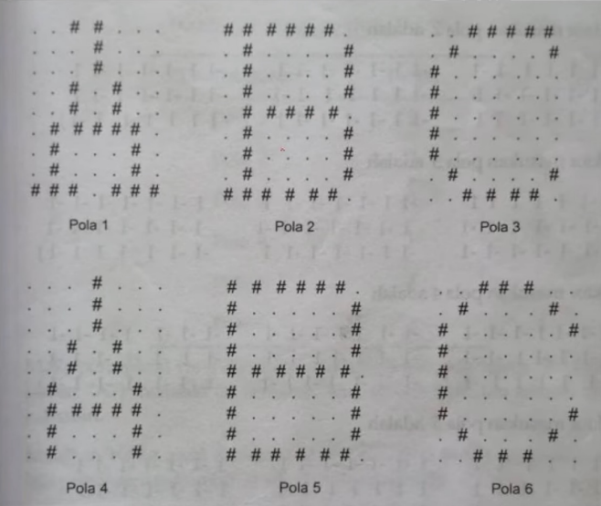

 |  |  |  |  |  |  |  |  |  | Pola | Target
 |  |  |  |  |  |  |  |  |  | Pola 1 | -1
 |  |  |  |  |  |  | α = | 1 |  | Pola 2 | 1
 |  |  |  |  |  |  | Treshold = | 0 |  | Pola 3 | -1
 |  |  |  |  |  |  | NIM = | 6 |  | Pola 4 | -1
 |  |  |  |  |  |  |  |  |  | Pola 5 | 1
 |  |  |  |  |  |  |  |  |  | Pola 6 | -1

Epoch 1
Pola | Masukan
 | X1 | X2 | X3 | X4 | X5 | X6 | X7 | X8 | X9 | X10 | X11 | X12
...
Pola 1 | 0 | 0 | 1 | 1 | 0 | 0 | 0 | 0 | 0 | 0 | 1 | 0
Pola 2 | 1 | 1 | 1 | 1 | 1 | 1 | 0 | 0 | 1 | 0 | 0 | 0
Pola 3 | 0 | 0 | 1 | 1 | 1 | 1 | 1 | 0 | 1 | 0 | 0 | 0
Pola 4 | 0 | 0 | 0 | 1 | 0 | 0 | 0 | 0 | 0 | 0 | 1 | 0
Pola 5 | 1 | 1 | 1 | 1 | 1 | 1 | 0 | 1 | 0 | 0 | 0 | 0
...

